Sheet1
美术特效需求

特效名 | 特效文件名 | 特效描述 | 参考图片
坦克开火特效 | Tank_Fire | 坦克在地图上进入攻击时会先在地图上表现出开火的动画和特效 | 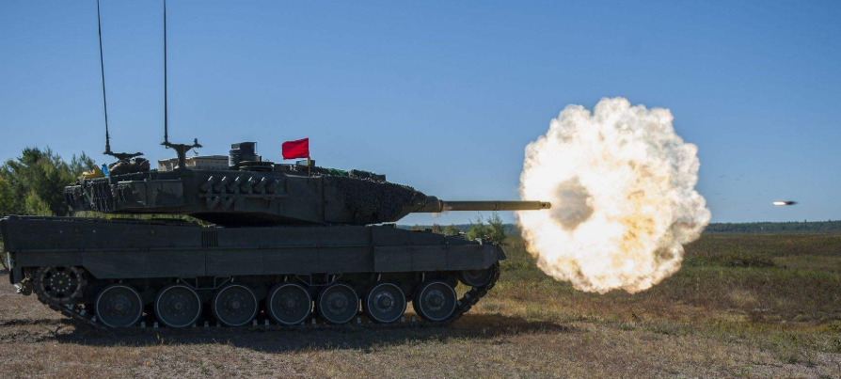
坦克受击效果 | Tank_Hit | 坦克在攻击流程的UI表现中如果被击中则在被击中部位出现受击的爆炸效果 | 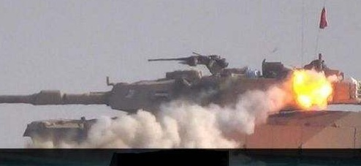
坦克移动特效 | Tank_Exhaust | 坦克在移动时的尾气效果，由于是柴油发动机因此都是黑烟 | 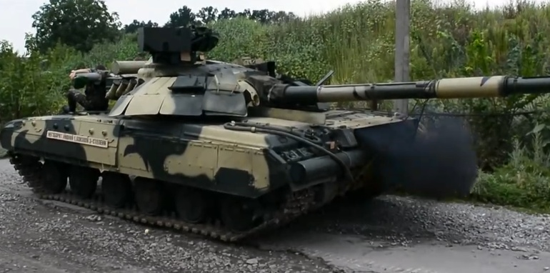
坦克损坏效果 | Tank_Damage | 坦克被打坏时的损坏效果，在坦克身上的随机位置出现火花特效 | 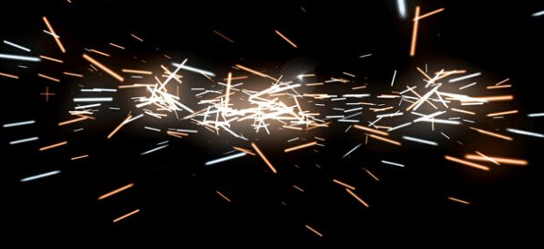
坦克击毁效果 | Tank_Destory | 坦克被击毁后在地图上出现大的爆炸效果，坦克模型在特效的掩盖下同时消失 | 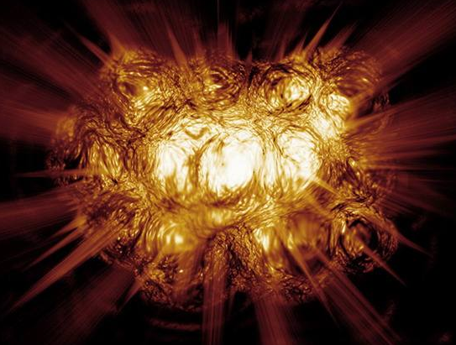
火炮支援高爆弹效果 | Artillery_Bomb | 高爆弹以抛物线的形式落到技能释放的范围内同时出现大的爆炸效果 | 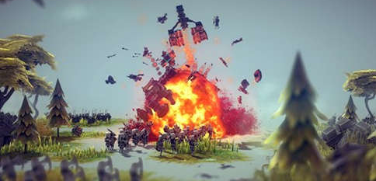
火炮支援穿甲弹效果 | Artillery_ArmorPiercer | 穿甲弹以抛物线的形式落到技能释放范围内同时出现较大的爆炸效果
火炮支援烟雾弹效果 | Artillery_Smoke | 烟雾弹以抛物线的形式落在技能释放范围内而后爆炸出现大的烟雾效果 | 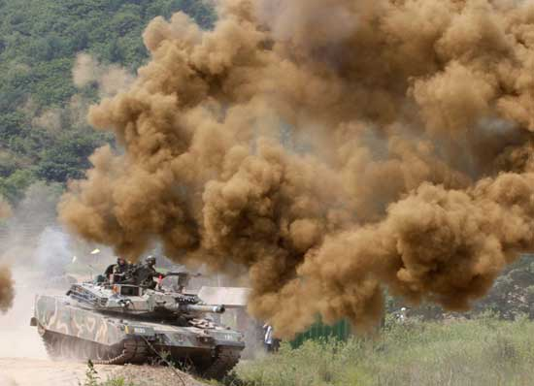
伪装坦克 | Camouflage_Tank | 由虚化到实化表现出一个坦克凭空出现的效果
紧急维修 | Tank_Repair | 坦克的四周出现光线而后头顶上出现扳手的形象图标，闪烁一阵后消失，同时伴有维修的音效 | 
临时掩体 | Temporary_Bunker | 由虚化到实化出现一个掩体的模型 | 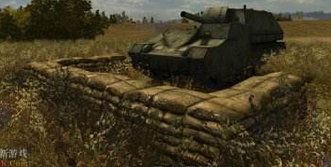
飞机侦察 | Plane_Scout | 一架侦察机的影子从地图上飞过，到达需要侦察的范围时出现相机拍照音效同时范围被点亮 | 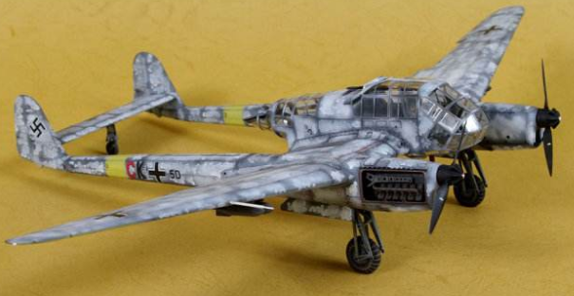
飞机轰炸 | Aircraft_Bombing | 一架轰炸机的影子从地图上飞过，到达需要轰炸的区域时从空中出现炸弹落到区域内释放一个大的爆炸效果 | 